1.IDENTIFICACION
INFORMACIÓN GENERAL |  | INFORMACIÓN DEL ESTUDIO RESPECTIVO
 |  | NODO NÚMERO |  |  |  |  | 37173
 |  | INFORME NÚMERO |  |  |  |  | 343
CONTRATISTA | UNIÓN TEMPORAL MOVILIDAD 2014 | ORDEN DE TRABAJO No. |  |  |  |  | PROGRAMACION BASICA
 |  | FECHA DE LA ORDEN DE TRABAJO |  |  |  |  | -
 |  | FECHA DE LA TOMA DE INFORMACIÓN |  |  |  |  | 130314
 |  | DÌA DE LA SEMANA |  |  |  |  | JUEVES
OBJETO DEL CONTRATO | REALIZAR LA TOMA DE INFORMACIÓN DE CAMPO, COMO INSUMO DEL PROGRAMA DE MONITOREO, SEGUIMIENTO Y PLANEACIÓN DEL TRÁNSITO Y EL TRANSPORTE DE BOGOTA D.C | TIPO DE ESTUDIO |  |  |  |  | VOLÚMENES POR TIPO DE VEHÍCULO
 |  | NOMBRE DEL ARCHIVO |  |  |  |  | 37173_AK_72_X_AC_26_S_140313_VOL_V1.xlsx
 |  | CÓDIGO DEL ESTUDIO |  |  |  |  | VOL
 |  | LUGAR DE LA TOMA DE INFORMACIÓN
NÚMERO DE CONTRATO | 2072-2013 | COORDENADA X |  |  |  |  | LONGITUD
 |  | COORDENADA Y |  |  |  |  | LATITUD

FECHA DE INICIO DEL CONTRATO | 22-01-2014 | PROFESIONALES RESPONSABLES
 |  | CONSULTOR (DIRECTOR) |  |  |  |  | ING. MSC. SANDRA LUCIA NAVAS TEQUIA
 |  | CONSULTOR (COORDINADOR GENERAL) |  |  |  |  | ING. MSC. LUIS FERNANDO RUBIANO BARRERO
INTERVENTORÍA | UNIVERSIDAD NACIONAL DE COLOMBIA | CONSULTOR (EXPERTO EN TRÁNSITO Y TRANSPORTE) |  |  |  |  | ING. ESP. DIANA PAOLA PARADA
 |  | CONSULTOR (ING ANÀLISIS) |  |  |  |  | ING. ÁNGELA ROCÍO MENDOZA
 |  | INTERVENTORÍA (DIRECTOR) |  |  |  |  | ING. MSC. ARTURO ZARATE
 |  | INTERVENTORÍA (ESPECIALISTA) |  |  |  |  | ING. MSC. WILLIAM CASTRO
 |  | INTERVENTORÍA (RESIDENTE) |  |  |  |  | ING. JOSÉ EDWIN TORRES
OBJETO DEL CONTRATO | INTERVENTORÍA TÉCNICA, ADMINISTRATIVA Y FINANCIERA PARA LA TOMA DE INFORMACIÓN DE CAMPO COMO INSUMO DEL PROGRAMA DE MONITOREO, SEGUIMIENTO Y PLANEACIÓN DEL TRÁNSITO Y TRANSPORTE DE BOGOTÁ D.C. | SUPERVISOR SECRETARIA MOVILIDAD |  |  |  |  | ING. FABIAN GONZALEZ

 |  | VERSIONES DEL ESTUDIO
 |  | NÚMERO |  | FECHA | OBSERVACIONES
NÚMERO DE CONTRATO | 2072-2013 | Versión 0 |  | 19/03/14
 |  | Versión 1 |  | 01/04/14 | SE ATENDIERON LAS OBSERVACIONES DE INTERVENTORÍA ENVIADAS EN COMUNICADO FI-INT-CMTTUB14-106-14, SE DA RESPUESTA MEDIANTE RADICADO ICV-187-C-170. Se revisó la información correspondiente a los periodos 2115 a 2130 de autos para el movimiento 1. El salto del periodo 1145 a 1200 de camiones de 2 ejes pequeño, así como entre los periodos 1100 a 1145 de camiones de 2 ejes grande, el periodo 1400 de motos para el movimiento 1B, 1500 de autos. Como también el periodo 2345 de autos, 1430 de camiones de más de 5 ejes para el movimiento 3, 1745 de motos del movimiento 4 y no se evidenció una causa aparente, es comportamiento del sector. A diferencia de los períodos correspondientes a las 1500-1545 de motos y bicicletas para el movimiento 2B, 1445 de autos para el movimiento 3, 1115 de autos del movimiento 4 donde el cambio es producto de un error al momento de digitar la información. En la Hoja 3. PROCESAMIENTO se ocultaron las tablas de los movimientos que no se tuvieron en cuenta en la toma de información.
 |  | Versión 2
FECHA DE INICIO DEL CONTRATO | 21-01-2014 | Versión 3

 |  | DESCRIPCIÓN DE LA TOMA DE INFORMACIÓN
 |  | TIPO DE VEHÍCULO | FACTOR DE EQUIVALENCIA | MOVIMIENTOS AFORADOS |  |  | No. DE PERÍODOS | HORA
ESQUEMA |  |  |  | ACCESO | LENTA | RÁPIDA | HORARIO DEL PERÍODO No. 1 | 22:00-06:00
 |  | L | 1 | NORTE | 1 | 1B | HORARIO DEL PERÍODO No. 2 | 06:00-14:00
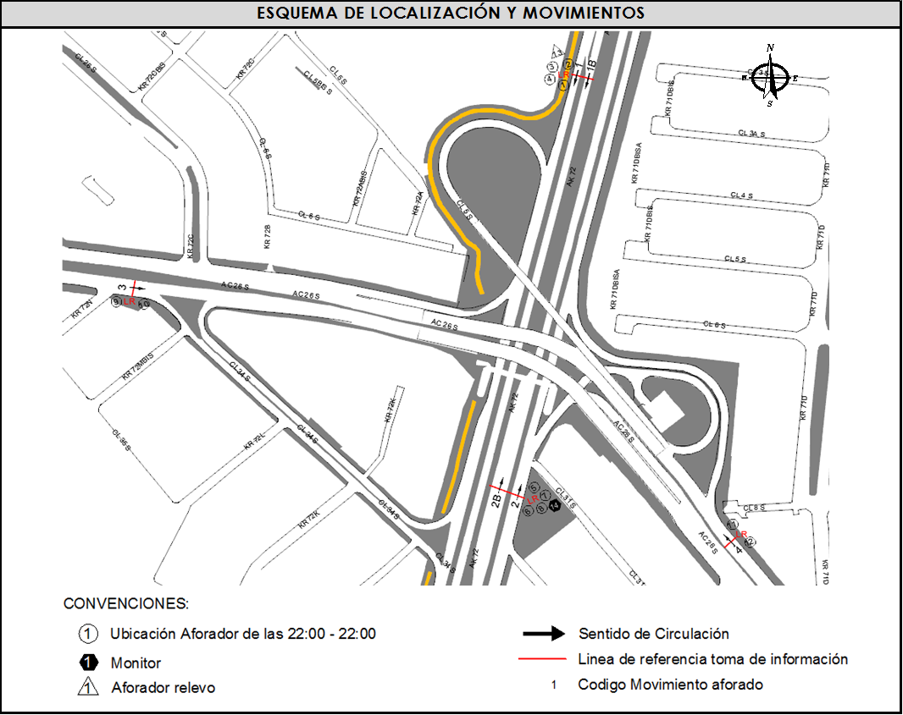
 |  | C | 2 | SUR | 2 | 2B | HORARIO DEL PERÍODO No. 3 | 14:00-22:00
 |  |  |  | OCCIDENTE | 3 |  | No. DE HORAS TOMADAS |  | 24
 |  | BT | 2 | ORIENTE | 4 |  | HORARIO DE LA TOMA DE INFORMACIÓN |  | 22:00-22:00
 |  | B | 2 |  |  |  | No. DE EQUIPOS UTILIZADOS |  | 12
 |  |  |  | OBSERVACIONES DE LA TOMA DE INFORMACIÒN
 |  | AL | 2 | OBSERVACION |  |  |  |  |  | ACCESO
 |  | AT | 2.5 | DURANTE LA TOMA DE INFORMACIÓN SE PRESENTÓ CONGESTIÓN VEHICULAR ENTRE LAS 11:00 A LAS 11:40 HORAS PARA EL MOVIMIENTO 1 |  |  |  |  |  | NORTE
 |  | BA | 2.5
 |  | ESP | 2
 |  | INT | 2
 |  | C2P | 2.5
 |  | C2G | 2.5
 |  | C3-C4 | 2.5
 |  | C5 | 2.5
 |  | >C5 | 2.5
 |  | M | 0.5
 |  | BIC | 0.3

 |  | ANALISIS PUNTUAL
 |  | LA INTERSECCIÓN DE LA AVENIDA CARRERA 72 (AVENIDA BOYACÁ) CON AVENIDA CALLE 26 SUR (AVENIDA PRIMERO DE MAYO) SE ENCUENTRA UBICADA EN LA ZONA SUR OCCIDENTE DE LA CIUDAD. LA AVENIDA CARRERA 72 PERMITE LA CIRCULACIÓN EN SENTIDO NORTE - SUR Y VICEVERSA Y ESTÁ CONFORMADA POR DOS CALZADAS PARA TRÁFICO MIXTO POR SENTIDO (INCLUYE TPC), CADA UNA CON DOS CARRILES DE CIRCULACIÓN. LA AVENIDA CALLE 26 SUR (AVENIDA LAS AMÉRICAS), ESTÁ CONFORMADA POR UNA CALZADA CON TRES CARRILES POR SENTIDO PARA TRÁFICO MIXTO (INCLUYE TPC), PERMITE LA CIRCULACIÓN EN SENTIDO OESTE - ESTE Y VICEVERSA, EL PASO DE LA VÍA ES SOBRE NIVEL A LA AVENIDA CARRERA 72. EL VOLUMEN TOTAL AFORADO DURANTE EL DÍA FUE DE 213.913 VEHÍCULOS MIXTOS, COMPUESTOS DE LA SIGUIENTE MANERA: EL 55,5% CORRESPONDE A VEHÍCULOS LIVIANOS, EL 21,9% A MOTOS, EL 14,5% A TRANSPORTE PÚBLICO COLECTIVO Y EL 6,5% A VEHÍCULOS DE CARGA. LOS PERÍODOS DE MÁXIMA DEMANDA SE PRESENTAN ENTRE LAS 06:15 Y LAS 07:15 HORAS, Y ENTRE LAS 17:15 Y 18:15 HORAS. LA HORA PICO TOTAL DE LA INTERSECCIÓN SE REGISTRA ENTRE LAS 06:15 Y 07:15 HORAS, PERIODO EN EL QUE SE MOVILIZA UN TOTAL DE 14.178 VEHÍCULOS MIXTOS, DE LOS CUALES EL 40,3% CORRESPONDE A VEHÍCULOS LIVIANOS, EL 38,3% A MOTOS, EL 15,1% A TRANSPORTE PUBLICO COLECTIVO Y MASIVO, EL 3,5% A CAMIONES Y FINALMENTE EL 2,8% A BICICLETAS.

 |  | REGISTRO FOTOGRÁFICO
 |  | 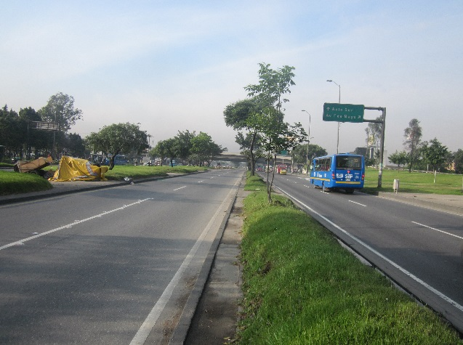 |  |  |  |  | 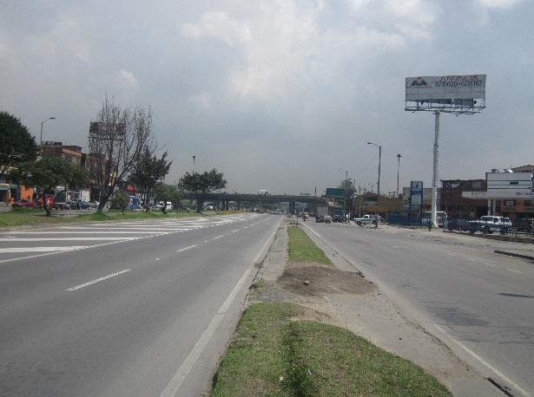

 |  | ACCESO NORTE |  |  |  |  | ACCESO SUR

 |  | 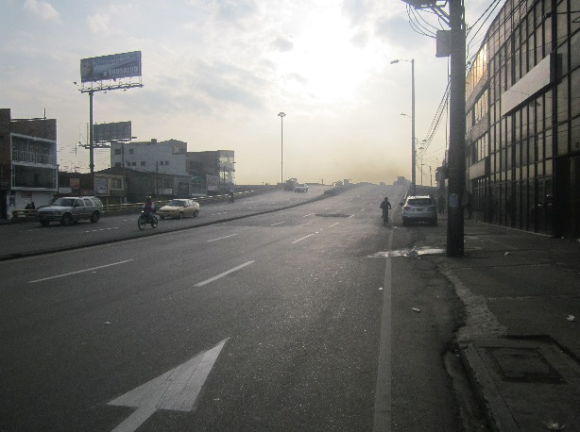 |  |  |  |  | 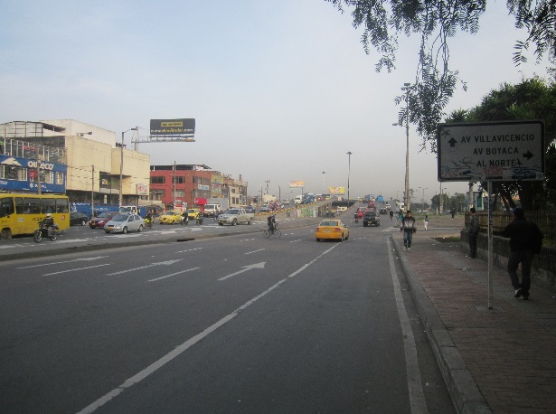

 |  | ACCESO OCCIDENTE |  |  |  |  | ACCESO ORIENTE

